履歴書
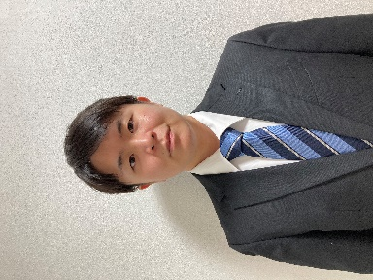
写真をはる位置
写真をはる必要が
ある場合
1．縦 36～40mm
横 24～30mm
2.本人単身胸から上
3.裏面のりづけ
履 歴 書 |  |  |  |  |  |  | 年 | 月 | 学 歴 ・ 職 歴 （各別にまとめて書く）
 |  |  | 2025-10-07 | 現在

ふりがな | すやま てっぺい

氏 名 | 須山 哲平

1998年 9月 14日生 （満 27歳） |  |  |  | ※性別
 |  |  |  | 男性
ふりがな | かながわけんかわさきしさいわいくなかさいわいちょう 1-15-45 |  |  |  | 電話 | 090-3545-3994

現住所 | 〒212 - 0012 |  |  |  | E-mail

 | 神奈川県川崎市幸区中幸町 1-15-45 |  |  |  | tepei09141998@gmail.com
 |  |  |  |  |  |  | 年 | 月 | 資 格 ・ 免 許

ふりがな |  |  |  |  | 電話

連絡先 | 〒 |  | (現住所以外に連絡を希望する場合のみ記入) |  | E-mail

年 | 月 | 学 歴 ・ 職 歴 （各別にまとめて書く）

 |  | - 学歴 -

2014年 | 4月 | 目黒学院高等学校 入学

2017年 | 3月 | 目黒学院高等学校 卒業 |  |  |  |  | 志望の動機、特技、好きな学科、アピールポイントなど

2017年 | 4月 | 東京福祉大学 心理学部心理学科 入学

2021年 | 3月 | 東京福祉大学 心理学部心理学科 卒業

 |  | 以上

 |  | - 職歴 -

2021年 | 4月 | アクモス株式会社 入社

2022年 | 12月 | アクモス株式会社 退職

2023年 | 1月 | 株式会社インプリム 入社

2025年 | 4月 | 株式会社インプリム 退職 |  |  |  |  | 本人希望記入欄（特に給料・職種・勤務時間・勤務地・その他についての希望などがあれば記入）

2025年 | 5月 | 株式会社LTS ソフトウェアテクノロジー 入社

 |  | 現在に至る

